Práctica
Segundo parcial de Economía y Organización de la Producción 08/06/2020.
Rodríguez Ruiz Díaz Hernán
Puntaje | Cuestionario
8 puntos | 1) Complete la siguiente tabla 1, calculando cada VAN (tomando una tasa de referencia requerida por el inversor de 17 %) y Tir de cada uno de los proyectos de inversión según cada DFC |  |  |  |  |  |  |  |  |  |  |  |  |  |  | 8p
 |  |  |  |  |  |  |  | VAFCDII* A | VAFCDII B | VAFCDII C | VAFCDII D | *VA de Flujos de caja después de la inversión inicial
 |  | Período | Proyecto A | Proyecto B | Proyecto C | Proyecto D |  | $ 95,957.30 | $ 147,904.02 | $ 211,822.13 | $ 100,564.47
 |  | 0 | -180000 | -140000 | -210000 | -100000 | Tabla 1 | VAN A | VAN B | VAN C | VAN D
 |  | 1 | -2000 | 30000 | 50000 | 30000 |  | -$ 84,042.70 | $ 7,904.02 | $ 1,822.13 | $ 564.47
 |  | 2 | -3000 | 20000 | 50000 | 20000 |  | Tir A | Tir B | Tir C | Tir D
 |  | 3 | 60000 | 70000 | 60000 | 15000 |  | 1% | 19% | 17% | 17%
 |  | 4 | 40000 | 60000 | 50000 | 10000 |  | Tasa | 17%
 |  | 5 | 90000 | 70000 | 150000 | 100000

 | 2) Suponiendo que los 4 proyectos del punto anterior son independientes, y se cuenta con un monto a invertir total y límite de $ 350.000:
2 puntos | a) ¿Cuál o cuáles proyectos elegiría según VAN? Justifique
 | Se tomarían el proyecto B y C debido a que su combinación (permitida por el límite) es que que resulta en el mayor VAN de todas las demas combinaciones posibles.
2 puntos | b) ¿Cuál o cuáles proyectos elegiría según método Tir? Justifique
 | Se elegirían los proyectos B y C nuevamente porque son los que registran los mayores números de TIR en forma conjunta. AL ser ambos proyectos de inversión, es conveniente que el TIR sea alto.
2 puntos | c) ¿Cuál o cuáles proyectos elegiría definitivamente teniendo en cuenta ambos métodos? Justifique
 | Nuevamente se eligirían los proyectos B y C, porque ambos destacan en los dos criterios.
2 puntos | d) ¿Qué proyecto elegiría, tanto por VAN como por TIR, si los 4 fueran mutuamente excluyentes?
 | Se elegiría el proyecto B, ya que registra el mayor VAN y el mayor TIR de todos los demás proyectos de inversión.

3 puntos | 3) Un proyecto de inversión puede tener uno o varios flujos de fondos negativos, lo cual haría que indefectiblemente el proyecto no sea viable por VAN: |  |  |  |  |  |  |  |  |  |  |  | FALSE | (Verdadero o Falso)

3 puntos | 4) Al calcular un flujo de fondos para un período determinado dentro de un proyecto de inversión: ¿qué items se ajustan al final, que impliquen o no salidas de dinero ? Seleccione opción u opciones correctas con x:
 |  | Amortizaciones |  |  | X
 |  | Ventas a crédito (=cuentas a cobrar) |  |  | X
 |  | Compras a crédito(=cuentas a pagar)) |  |  | X
 |  | Gastos pagados en efectivo
 |  | Ventas cobradas en efectivo
 |  | Alquileres cobrados en efectivo

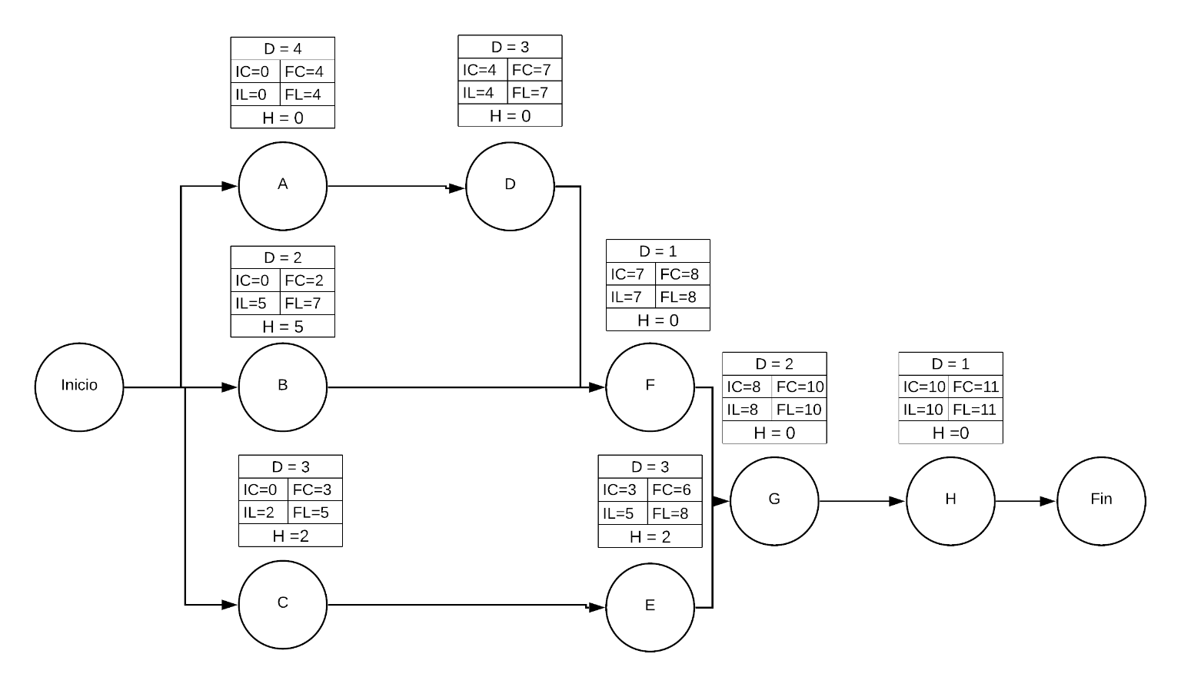
3 puntos | 5) Un cliente compra un TV por $ 10.000 (precio de contado) y le ofrecen pagarlo en 4 cuotas mensuales de $ 3.000; si la inflación mensual es de 8,50 %:
 | ¿Le conviene más compralo de contado o financiar? Realice lo cálculos pertinentes.
 |  |  |  |  | Tasa | 8.50% |  | 10000 |  | * VA de los flujos de caja después de la financiación inicial
 |  |  |  |  | VAFCDFI* | -$ 9,826.79 |  | -3000
 |  |  |  |  | VAN | $ 173.21 |  | -3000
 |  |  |  |  | TIR | 8% |  | -3000
 |  |  |  |  |  |  |  | -3000

 | Desde el punto de vista del cliente, le es conveniente, debido a que el VAN del proyecto de financiación es positivo, lo que resulta en una operación conveniente para él, ya que los valores de las cuotas se descuentan lo suficiente para que sean menor que el precio contado. Desde el punto de vista del TIR, podemos ver que la tasa de inflación es mayor que el TIR, por lo que, por ser un proyecto de financiación, también resulta conveniente.

6 puntos | 6) a) Realice el diagrama de camino crítico para el siguiente plan de actividades de un proyecto (realícelo manuscrito o digital pegando luego la imagen en la planilla):

 |  | Actividad | Predecesor | Períodos de duración
 |  | A | - | 4
 |  | B | - | 2
 |  | C | - | 3
 |  | D | A | 3
 |  | E | C | 3
 |  | F | B,D | 1
 |  | G | E,F | 2
 |  | H | G | 1

7 puntos | b) Complete la siguiente tabla de actividades y períodos, realizando el diagrama de Gantt, indicando con color el CC.
 |  |  | CC | Flechas: Holgura |  | CAMBIO
 | Actividad | 1 | 2 | 3 | 4 | 5 | 6 | 7 | 8 | 9 | 10 | 11
 | A
 | B |  |  |  |  |  |  |  |  |  |  |  |  | Actividad | Costo por período
 | C |  |  |  |  |  |  |  |  |  |  |  |  | A | $ 500.00
 | D |  |  |  |  |  |  |  |  |  |  |  |  | B | $ 3,000.00
 | E |  |  |  |  |  |  |  |  |  |  |  |  | C | $ 2,500.00
 | F |  |  |  |  |  |  |  |  |  |  |  |  | D | $ 500.00
 | G |  |  |  |  |  |  |  |  |  |  |  |  | E | $ 2,500.00
 | H |  |  |  |  |  |  |  |  |  |  |  |  | F | $ 4,000.00
 | Ingresos | $ 5,000.00 | $ 5,000.00 | $ 10,000.00 | $ 8,000.00 | $ 6,000.00 | $ 5,000.00 | $ 3,000.00 | $ 6,000.00 | $ 6,000.00 | $ 5,000.00 | $ 5,000.00 |  | G | $ 4,000.00
 | Costos | -$ 6,000.00 | -$ 6,000.00 | -$ 3,000.00 | -$ 3,000.00 | -$ 3,000.00 | -$ 3,000.00 | -$ 500.00 | -$ 4,000.00 | -$ 4,000.00 | -$ 4,000.00 | -$ 3,000.00 |  | H | $ 3,000.00
 | Flujos de caja netos | -$ 1,000.00 | -$ 1,000.00 | $ 7,000.00 | $ 5,000.00 | $ 3,000.00 | $ 2,000.00 | $ 2,500.00 | $ 2,000.00 | $ 2,000.00 | $ 1,000.00 | $ 2,000.00
 | Costos Ajustados | -$ 3,000.00 | -$ 3,000.00 | -$ 6,000.00 | -$ 6,000.00 | -$ 3,000.00 | -$ 3,000.00 | -$ 500.00 | -$ 4,000.00 | -$ 4,000.00 | -$ 4,000.00 | -$ 3,000.00
 | Nuevo flujo de fondos | $ 2,000.00 | $ 2,000.00 | $ 4,000.00 | $ 2,000.00 | $ 3,000.00 | $ 2,000.00 | $ 2,500.00 | $ 2,000.00 | $ 2,000.00 | $ 1,000.00 | $ 2,000.00

12 puntos | c) Termine de completar los 4 ultimos renglones de la tabla anterior, utilizando holguras para optimizar los flujos de caja.

Teoría
 | Rodríguez Ruiz Díaz Hernán
Puntaje | Cuestionario:
5 puntos | 1) Usted presenta un proyecto a sus directores y les demuestra que al final del 1° año obtendrá unas ganancias netas por U$S 50.000.
 | ¿Cree que les parecerá aceptable su proyecto? Justifique su respuesta.
 | Aclaración: Se toma ganancia neta como el flujo neto contanto la inversión incial
 | En principio, si consideramos métodos estáticos, podemos decir que el proyecto viable porque tenemos un flujo neto positivo al finalizar el periodo. Sin embargo, ya que no contamos con la tasa de descuento durante el año, no podríamos utilizar los métodos dinámicos. Por lo tanto, es incierto el resultado del proyecto.

5 puntos | 2) Describa una característica de un cuello de botella (de un proceso) para ser identificado como tal.
 | Una de los síntomas de un cuello de botella es la acumulación de subproductos en la etapa de entrada del cuello de botella. Esto es debido a la caraterística principal de un cuello de botella es que la sobrecarga.

5 puntos | 3) Usted debe analizar un proyecto de inversión por el método de la TIR. El mismo será financieramente viable si la TIR es:
 | a) mayor que cero.
 | b) igual que cero.
 | c) menor que cero.
 | d) mayor que la tasa de descuento. |  | X
 | e) Ninguna de las anteriores.

5 puntos | 4) Usted debe analizar un proyecto de inversión por el método del VAN. El mismo será financieramente viable si el VAN es:
 | a) mayor que cero. |  | X
 | b) igual que cero.
 | c) menor que cero.
 | d) mayor que la inversión.
 | e) Ninguna de las anteriores.

5 puntos | 5) Cuando una tasa de descuento disminuye, la TIR de un proyecto...:
 | a) aumenta.
 | b) disminuye.
 | c) no varía. |  | X
 | d) cambia el flujo de caja.
 | e) Ninguna de las anteriores.

5 puntos | 6) Cuando una empresa analiza la inversión en proyectos con mayor riesgo, deberá considerar:
 | a) Un mayor VAN |  | x
 | b) Una mayor TIR.
 | c) Una mayor tasa de descuento.
 | d) Ninguna de las tres anteriores.
 | e) Las opciones a y b juntas.

20 puntos | 7) El siguiente enlace muestra someramente el proceso productivo de unos coagulómetros: |  |  | https://youtu.be/QFAgLbLLXnE?t=245
 | Nota: A los efectos del examen, el enlace inicia en el momento 4:05 del video. (Antes es todo presentación).
 | a) Realice el diagrama de flujo de proceso y el diagrama SIPOC.
 | b) ¿Cuántas etapas de inspección distingue en el video?
 | Se detectaron 4 lugares de inspección, marcadas en el diagrama de procesos
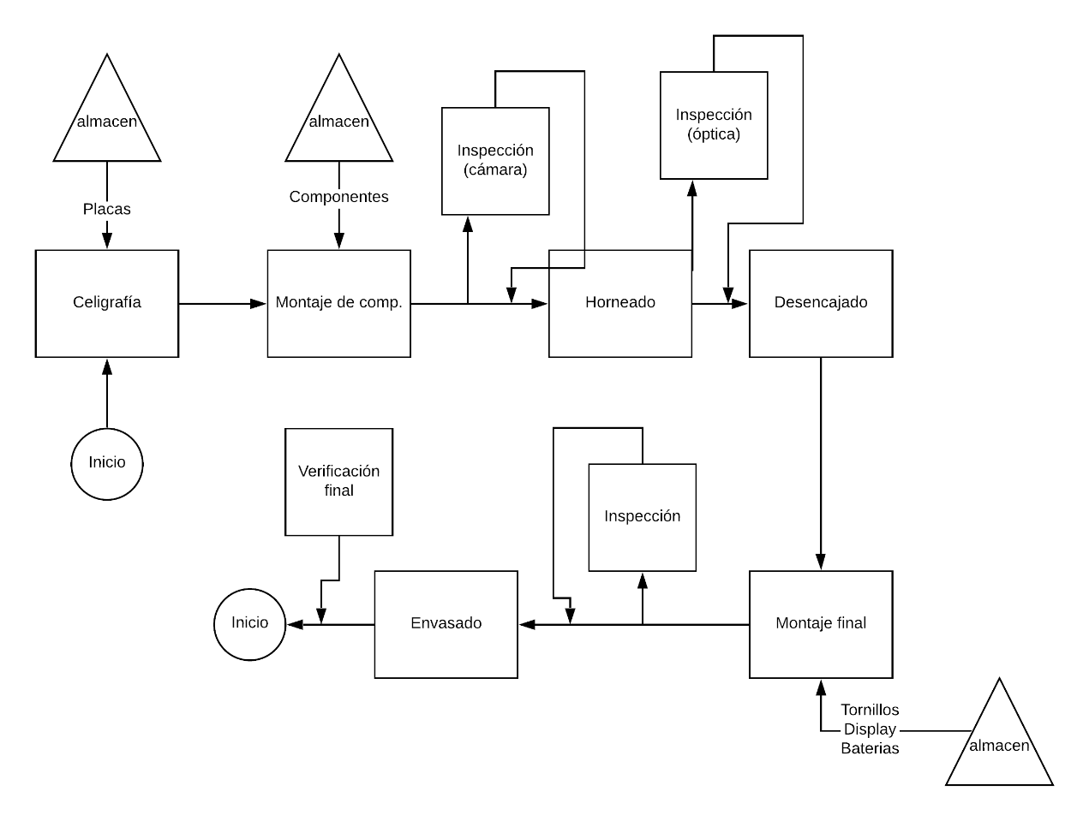

 | Faltarían los límites de Entradas y salidas entre entrada y proceso, y salida y proceso respectivamente.

 |  | Falta: Equipos como Hornos, cámaras, equipo de celigrafía, entre otros Los operarios de cada maquina

